Oversikt
Bestillingsliste for etiketter
Fyll ut skjemaet under med skolens navn og adresse, og angi på fanebladet "Bestillingsliste", hvilke kjemikalier/stoffer du ønsker etiketter til. Regnearket returneres per e-post til kundeservice@frederiksen.eu
Skole*
Adresse*
Postnr*
Sted*
Lærer*
e-post
Rekv.
Dato
*) obligatorisk!
Selvklebende etiketter med norsk tekst. Etiketter med faresymboler leveres på A4-ark med 8 etiketter på hvert ark, mens etiketter uten faresymboler leveres med 16 etiketter på hvert ark. Stoffets faremerkning er altså bestemmende for om etiketten er stor eller liten. På fanebladet "Bestillingsliste" kan du spesifisere hvilke stoffer du ønsker etiketter for.

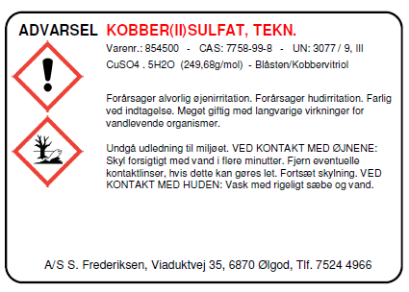
 |  |  |  |  |  | Stor etikett til kjemikalier med faremerking
 |  |  |  |  |  | (merkepliktige kjemikalier)

 |  |  |  |  |  |  | Liten etikett til kjemikalier uten faremerking (ikke-merkepliktige kjemikalier)

 | Gå til fanebladet "Bestillingsliste", hvor du velger antall etiketter du ønsker for hvert kjemikalie

 |  | Nr. | Antall ark | Antall etiketter | Benevning

 |  | 899010 | 0 | 0 | Etikett med faresymboler
 |  | 899020 | 0 | 0 | Etikett uten faresymboler
 |  | Totalt |  | kr 0.00 | Prisen er beregnet ut fra gjeldende priser per november 2015.

 |  |  |  | Send e-post
 |  |  |  | (kundeservice@frederiksen.eu)

